Sheet1
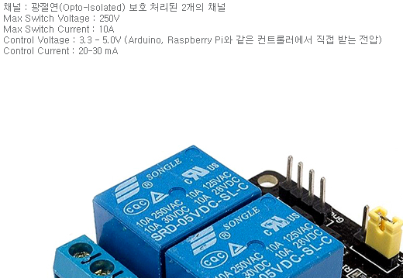
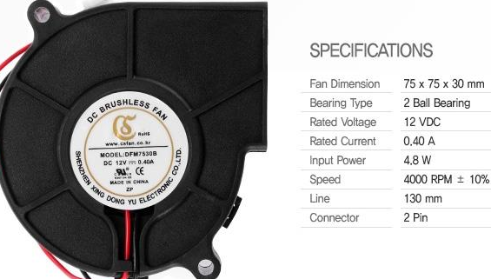
 | 주요 준비물 및 예산
유형 | 기기명 | 단가
제어기 | 아두이노 아트메가 2560 | (지급)
온 습도 센서 | 아두이노 AM2302 DHT22 온습도센서 모듈 (ICF-1259) | 9,900원
 | http://www.devicemart.co.kr/1289976
릴레이 모듈 | 아두이노 2채널 릴레이 모듈 [SZH-EK074] | 2,400X2 = 4,800원
 | http://www.devicemart.co.kr/1290043
LED | 아두이노 WS2812 8mm full color LED linear module [ELB040057] | 2,200원
 | http://www.devicemart.co.kr/1322014
온열 매트 | 의자방석 온열방석 USB타입 직류전기 DC5V사용 [네이비]|| | 9,500원
 | http://www.devicemart.co.kr/1304664
모터 | TowerPro Airplane 9g 미니 서보 모터 SG-90 | 9,000원
 | http://www.devicemart.co.kr/31030
모터 제어 쉴드 | SZH L293D 아두이노 모터 제어 쉴드 [SZH-EK003] | 4.000원
 | http://www.devicemart.co.kr/1278922
환기용 fan | COOLERTEC DFM7530B-BLOWER FAN | 6,350원
 | http://www.devicemart.co.kr/1316076
이더넷 쉴드 | Arduino W5100 Ethernet Shield 호환 보드 [SZH-EK012] | 9,000원
 | http://www.devicemart.co.kr/1247902

계 | - | 54,750원

